Sheet2
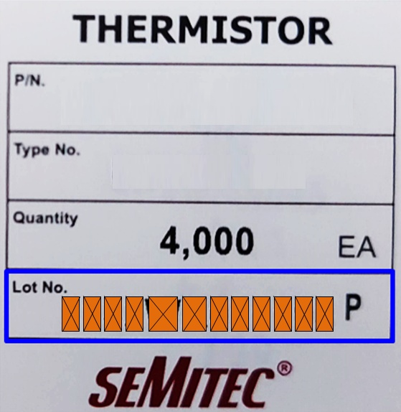



Sheet3
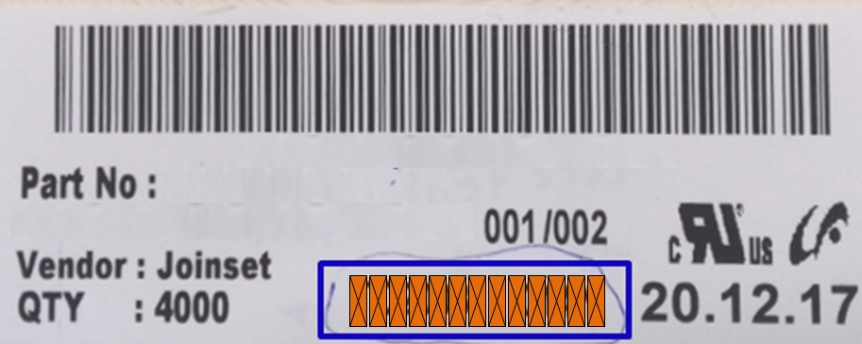

Sheet4
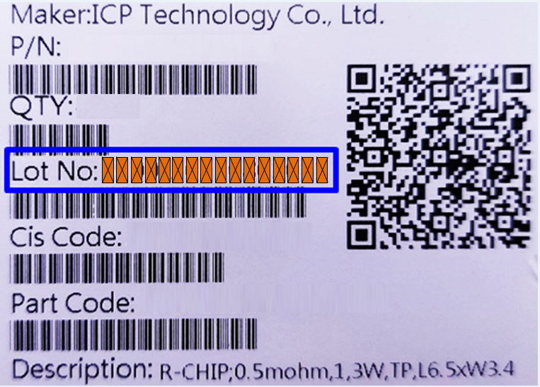

Sheet1 (2)

B4
B2
B4
B1
B2
B1
B3
B3

A1
A0
A1
A0

A2
A2

A4
A4

A3
A5
A3
A5

Sheet6
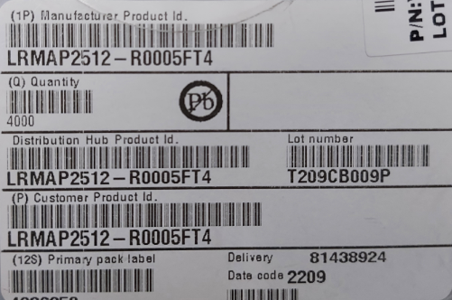

Sheet7
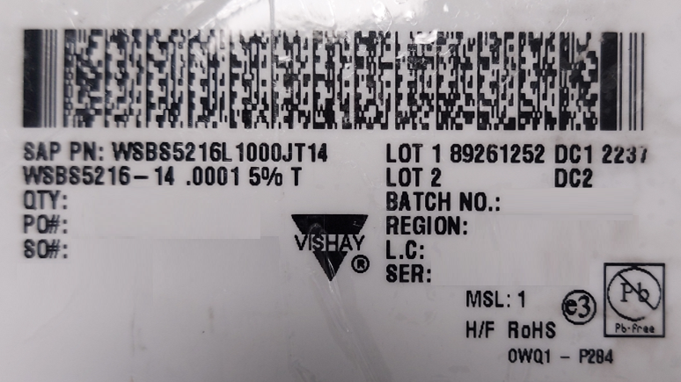

Cách ghi :
"LOT 1-DC1"

